Lappi Asunnot
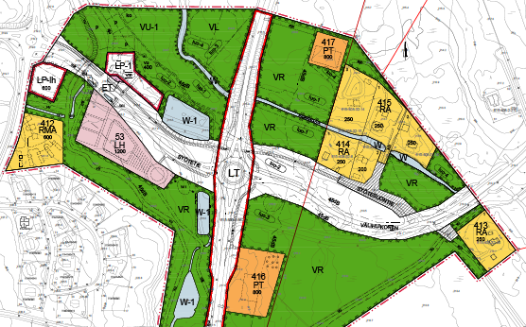
Hanke | Prioriteetti | Kaupunki | Omistaja | kaava | k-m2 | p-ala | Maps Linkki | Vastuu hlö | Tarjottu
Levi, Akantie 5 |  | Kittilä | Välittäjä | Ao/RA | 3619 |  | https://www.google.fi/maps/place/Akantie+5,+99130+Kittil%C3%A4/@67.8428484,24.8510194,467m/data=!3m2!1e3!4b1!4m6!3m5!1s0x45d24d833c0b977b:0x829af6970cd4b148!8m2!3d67.8428464!4d24.8558903!16s%2Fg%2F11csnss2h2?hl=fi&entry=ttu&g_ep=EgoyMDI1MDgwNC4wIKXMDSoASAFQAw%3D%3D | https://asunnot.oikotie.fi/myytavat-tontit/kittil%C3%A4/17444621
Immellompolo 3, Levi, Kittilä |  | Kittilä | Välittäjä | AL | 600 |  | https://www.google.fi/maps/place/Immellompolo+3,+99130+Kittil%C3%A4/@67.7872046,24.8014537,469m/data=!3m2!1e3!4b1!4m6!3m5!1s0x45d3b2a9a4f67837:0x7ff7126e2dfa9441!8m2!3d67.7872026!4d24.8040286!16s%2Fg%2F11c5jj0scf?hl=fi&entry=ttu&g_ep=EgoyMDI1MDgwNC4wIKXMDSoASAFQAw%3D%3D | https://asunnot.oikotie.fi/myytavat-tontit/kittil%C3%A4/23060806
Ylä-Levi? |  | Kittilä | Kunta |  |  |  |  | Kallista
Mustikkakierto 3,4,5 | 1 | Kittilä | Kunta | AKR | 6600 |  | https://www.google.fi/maps/place/Mustikkakierto,+99130+Kittil%C3%A4/@67.8440464,24.8482756,467m/data=!3m2!1e3!4b1!4m6!3m5!1s0x45d24d833789cad5:0x5cca8043b616a466!8m2!3d67.8440444!4d24.8508505!16s%2Fg%2F11ld2pzhlq?hl=fi&entry=ttu&g_ep=EgoyMDI1MDgwNC4wIKXMDSoASAFQAw%3D%3D | https://kittila.fi/asuminen-ja-ymparisto/myytavat-tontit/omakotitalotontit-levilla
Kaakkoisrinteentie |  | Kittilä | Laatumaa | RT 747 |  | 2,4ha | https://www.google.com/maps/@67.7772914,24.9063101,501m/data=!3m1!1e3?entry=ttu&g_ep=EgoyMDI1MDgyNS4wIKXMDSoASAFQAw%3D%3D

Varvikkokatu, Pyhätunturi | 1 | Pelkosenniemi | Kunta | AR | 720 |  | https://www.google.fi/maps/search/Varvikkokatu+1,+Pelkosenniemi/@67.0424895,27.2094425,342m/data=!3m1!1e3?hl=fi&entry=ttu&g_ep=EgoyMDI1MDgwNC4wIKXMDSoASAFQAw%3D%3D | https://pelkosenniemi.fi/wp-content/uploads/2024/12/Kanervikkokatu-tonttiesite-2.pdf
Varvikkokatu, Pyhätunturi | 1 | Pelkosenniemi | Kunta | AR | 720 |  |  | https://pelkosenniemi.fi/wp-content/uploads/2024/12/Kanervikkokatu-tonttiesite-2.pdf
Kanervikkokatu 1, Pyhä |  | Pelkosenniemi | Kunta | AK-2 | 1071 |  |  | https://pelkosenniemi.fi/wp-content/uploads/2024/12/Kanervikkokatu-tonttiesite-2.pdf
Kanervikkokatu 2, Pyhä |  | Pelkosenniemi | Kunta | AK-2 | 1586 |  |  | https://pelkosenniemi.fi/wp-content/uploads/2024/12/Kanervikkokatu-tonttiesite-2.pdf
Kanervikkokatu 3, Pyhä |  | Pelkosenniemi | Kunta | KL | 1500 |  |  | https://pelkosenniemi.fi/wp-content/uploads/2024/12/Kanervikkokatu-tonttiesite-2.pdf
Louetie 13&15, Pyhä |  | Pelkosenniemi | Yksityinen | AR | 600 |  | https://www.google.fi/maps/@67.0275767,27.277387,203m/data=!3m1!1e3?hl=fi&entry=ttu&g_ep=EgoyMDI1MDgwNC4wIKXMDSoASAFQAw%3D%3D | https://www.infogis.fi/pelkosenniemi/?link=bRpo69PAry

Pihakatu 2, Saariselkä |  | Inari (Ivalo) | Kunta | AR | 800 |  | https://www.google.fi/maps/place/Pihakatu+2,+99830+Inari/@68.4105837,27.4055716,456m/data=!3m2!1e3!4b1!4m6!3m5!1s0x45cd433e47a66209:0x93d6d9c5a6f19152!8m2!3d68.4105817!4d27.4081465!16s%2Fg%2F11cs8xpl1v?hl=fi&entry=ttu&g_ep=EgoyMDI1MDgwNC4wIKXMDSoASAFQAw%3D%3D | https://inari.karttatiimi.fi/?setlanguage=fi#
Muokkavuopajantie 1a, Ivalo | 2 | Inari (Ivalo) | Kunta | AR | 1266 | 5062 | Pajalalle varaus
Muokkavuopajantie 1b, Ivalo | 2 | Inari (Ivalo) | Kunta | AR | 1347 | 5386 | https://www.google.fi/maps/place/Mukkavuopajantie+1,+99800+Inari/@68.6625334,27.5690331,379m/data=!3m1!1e3!4m6!3m5!1s0x45cd15e4b673ec65:0xe01233f59098b9f0!8m2!3d68.66252!4d27.5712181!16s%2Fg%2F11c2d9_jpy?hl=fi&entry=ttu&g_ep=EgoyMDI1MDgwNC4wIKXMDSoASAFQAw%3D%3D
Sairaalantie 22, Ivalo | 1 | Inari (Ivalo) | Kunta | AK-2 | 2600 | 3484 | https://www.google.fi/maps/place/Sairaalantie+22,+99800+Inari/@68.6572133,27.5225778,113m/data=!3m1!1e3!4m6!3m5!1s0x45cd15c1a29263e9:0xfed44daa6df00c2f!8m2!3d68.657235!4d27.5231539!16s%2Fg%2F11x2khd67p?hl=fi&entry=ttu&g_ep=EgoyMDI1MDgwNC4wIKXMDSoASAFQAw%3D%3D
Saarineitamontie 1 |  | Inari (Ivalo) | Kunta | AR | 848 | 2829 | https://www.google.fi/maps/place/Saarineitamontie+1,+99800+Inari/@68.6401955,27.5611528,451m/data=!3m2!1e3!4b1!4m6!3m5!1s0x45cd158a37a8d79b:0x3657e4fade274780!8m2!3d68.6401936!4d27.5637277!16s%2Fg%2F11c1yt8mys?hl=fi&entry=ttu&g_ep=EgoyMDI1MDgwNC4wIKXMDSoASAFQAw%3D%3D
Liinahamarintie 3 |  | Inari (Ivalo) | Kunta | AR | 683 | 3415 | https://www.google.fi/maps/place/Liinahamarintie+3,+99800+Inari/@68.6658623,27.5955291,451m/data=!3m2!1e3!4b1!4m6!3m5!1s0x45cd16008ed85f69:0xeff718b28cdbaea8!8m2!3d68.6658604!4d27.6004!16s%2Fg%2F11cs8x17k5?hl=fi&entry=ttu&g_ep=EgoyMDI1MDgwNC4wIKXMDSoASAFQAw%3D%3D
Liinahamarintie 4 |  | Inari (Ivalo) | Kunta | AR | 900 | 4500 | https://www.google.fi/maps/place/Liinahamarintie+4,+99800+Inari/@68.665236,27.5968606,451m/data=!3m2!1e3!4b1!4m6!3m5!1s0x45cd160083cdd59f:0xcdd22e816464a70e!8m2!3d68.6652341!4d27.5994355!16s%2Fg%2F11c23qgv2g?hl=fi&entry=ttu&g_ep=EgoyMDI1MDgwNC4wIKXMDSoASAFQAw%3D%3D
Liinahamarintie 10 |  | Inari (Ivalo) | Kunta | AR | 976 | 4880 | https://www.google.fi/maps/place/Liinahamarintie+10,+99800+Inari/@68.6637155,27.5997773,451m/data=!3m2!1e3!4b1!4m6!3m5!1s0x45cd15ffdd502be1:0x552708475a2ddd2f!8m2!3d68.6637136!4d27.6023522!16s%2Fg%2F11csjysdyx?hl=fi&entry=ttu&g_ep=EgoyMDI1MDgwNC4wIKXMDSoASAFQAw%3D%3D
Liinahamarintie 12 |  | Inari (Ivalo) | Kunta | AR | 1054 | 5270 | https://www.google.fi/maps/place/Liinahamarintie+12,+99800+Inari/@68.6631817,27.5981404,451m/data=!3m2!1e3!4b1!4m6!3m5!1s0x45cd15ffee9938c9:0xe5ac05bf593b9889!8m2!3d68.6631798!4d27.6030113!16s%2Fg%2F11c2fk5mn8?hl=fi&entry=ttu&g_ep=EgoyMDI1MDgwNC4wIKXMDSoASAFQAw%3D%3D
Salmijärventie 22 |  | Inari (Ivalo) | Kunta | AR | 754 |  | https://www.google.fi/maps/place/Salmij%C3%A4rventie+22,+99800+Inari/@68.6659228,27.608062,451m/data=!3m2!1e3!4b1!4m5!3m4!1s0x45cd16003041b121:0x78b5ce0c6c7c4d6c!8m2!3d68.6659209!4d27.6106369?hl=fi&entry=ttu&g_ep=EgoyMDI1MDgwNC4wIKXMDSoASAFQAw%3D%3D
Näverintie 6 |  | Inari (Ivalo) | Kunta | AR | 870 |  | https://www.google.fi/maps/place/N%C3%A4verintie+6,+99800+Inari/@68.6434853,27.5264776,451m/data=!3m2!1e3!4b1!4m5!3m4!1s0x45cd15917b1aee83:0x8556f78d7f4b0d2!8m2!3d68.6434834!4d27.5290525?hl=fi&entry=ttu&g_ep=EgoyMDI1MDgwNC4wIKXMDSoASAFQAw%3D%3D
Kultamiehentie 5 |  | Inari (kk) | Kunta | AR | 1240 | 3102 | https://www.google.fi/maps/place/Kultamiehentie+5,+99870+Inari/@68.9041031,27.0049131,446m/data=!3m2!1e3!4b1!4m6!3m5!1s0x45cd07b72d7886e7:0xb2d227a139a9deba!8m2!3d68.9041012!4d27.009784!16s%2Fg%2F11c29bz5wz?hl=fi&entry=ttu&g_ep=EgoyMDI1MDgwNC4wIKXMDSoASAFQAw%3D%3D
Juutuenvaarantie 13 |  | Inari (kk) | Kunta | AR | 747 | 3736 | https://www.google.fi/maps/place/Juutuanvaarantie+13,+99870+Inari/@68.9039163,27.0237437,188m/data=!3m1!1e3!4m6!3m5!1s0x45cd07b3b9088dcb:0x7d504cf9311f0ce3!8m2!3d68.9039496!4d27.024789!16s%2Fg%2F11c28hng08?hl=fi&entry=ttu&g_ep=EgoyMDI1MDgwNC4wIKXMDSoASAFQAw%3D%3D
Juutuenvaarantie 15 |  | Inari (kk) | Kunta | AR | 861 | 4306 | https://www.google.fi/maps/place/Juutuanvaarantie+15,+99870+Inari/@68.903855,27.0239566,223m/data=!3m2!1e3!4b1!4m6!3m5!1s0x45cd07b3b941f173:0x329cdef5ef6fd65d!8m2!3d68.9038542!4d27.0250392!16s%2Fg%2F11c5ljh9g0?hl=fi&entry=ttu&g_ep=EgoyMDI1MDgwNC4wIKXMDSoASAFQAw%3D%3D
Kelotie 1 |  | Inari Saariselkä | Laatumaa | KL-1 | 8000 |  | https://www.google.com/maps/place/Huoneistohotelli+Lapin+Kutsu/@68.4225638,27.4099599,240m/data=!3m1!1e3!4m15!1m8!3m7!1s0x45cd4311f3830245:0xa0146d8a395bfc0!2s99830+Saariselk%C3%A4!3b1!8m2!3d68.4196636!4d27.4100029!16zL20vMGZjbWRy!3m5!1s0x45cd43125448328b:0x15ed47f46be75f4!8m2!3d68.4223921!4d27.4106748!16s%2Fg%2F1tj724wc?entry=ttu&g_ep=EgoyMDI1MDgyNS4wIKXMDSoASAFQAw%3D%3D
Jokostie/Saariseläntie kulmaus |  | Inari Saariselkä | Laatumaa | KL-5 | 9000
Jokostie/Saariseläntie kulmaus |  | Inari Saariselkä | Laatumaa | AK | 1000 |  | https://www.google.com/maps/place/99830+Saariselk%C3%A4/@68.4195062,27.4116856,194m/data=!3m1!1e3!4m6!3m5!1s0x45cd4311f3830245:0xa0146d8a395bfc0!8m2!3d68.4196636!4d27.4100029!16zL20vMGZjbWRy?entry=ttu&g_ep=EgoyMDI1MDgyNS4wIKXMDSoASAFQAw%3D%3D
Laanilantie |  | Inari Saariselkä | Laatumaa | KL | 3500 |  | https://www.google.com/maps/place/99830+Saariselk%C3%A4/@68.4142441,27.4089705,232m/data=!3m1!1e3!4m6!3m5!1s0x45cd4311f3830245:0xa0146d8a395bfc0!8m2!3d68.4196636!4d27.4100029!16zL20vMGZjbWRy?entry=ttu&g_ep=EgoyMDI1MDgyNS4wIKXMDSoASAFQAw%3D%3D

Ylläsjärvi uusi alue Evergreen | 1 | Kolari (Ylläs) | Laatumaa | AK | 5000 |  | https://www.google.com/maps/@67.5520004,24.2626493,358m/data=!3m1!1e3?entry=ttu&g_ep=EgoyMDI1MDgxMy4wIKXMDSoASAFQAw%3D%3D
Ylläsjärvi uusi alue Osmo Virranniemi | 1 | Kolari (Ylläs) | Laatumaa | AK | 5000
Asuntotie | 1 | Kolari | Laatumaa | AK | 10000 |  | https://www.google.com/maps/@67.6250033,24.1542857,251m/data=!3m1!1e3?entry=ttu&g_ep=EgoyMDI1MDgxMy4wIKXMDSoASAFQAw%3D%3D
Kaulavaara, Äkäslompolo |  | Kolari | Kunta | KL-1 3 | 10000
Keskitievantie 1, Ylläsjärvi |  | Kolari | Kunta | AR | 600
Keskitievantie 2, Ylläsjärvi |  | Kolari | Kunta | AR | 600
Jonnenkuja, Ylläsjärvi kylä |  | Kolari | Kunta | AR | 700

Tuomaanpalontie, Muonio (Olos) |  | Muonio | Kunta | AR | 2100 |  |  | https://www.muonio.fi/kiinteistoporssi.html

Opintie 8, Kirkonkylä |  | Sodankylä | Kunta | AK | 3659 |  |  | https://www.infogis.fi/sodankyla/?link=tontit-kerrostalo
Metsävainiontie 9, Kirkonkylä |  | Sodankylä | Kunta | AK | 1725
Peuranpalas 4, (Kiviharju) |  | Sodankylä | Kunta | AK | 2824
Peuranpalas 2 |  | Sodankylä | Kunta | AK | 2524
Sillankaari 1 |  | Sodankylä | Kunta | AK | 1680
Ahmakaarre 3, Luosto |  | Sodankylä | Metsähallitus | AR | 400 |  |  | https://www.infogis.fi/sodankyla/?link=tontit-kerrostalo
Saukkokaarre 1, Luosto |  | Sodankylä | Metsähallitus | AR | 600
Sateenkaarentie 16, kaanaanmaa |  | Sodankylä | Kunta | AR | 672 |  | https://www.google.fi/maps/place/Sateenkaarentie+16,+99600+Sodankyl%C3%A4/@67.4250737,26.6103624,476m/data=!3m2!1e3!4b1!4m5!3m4!1s0x45d32bc87a2d1077:0x52e9da2b8975582d!8m2!3d67.4250717!4d26.6129373?hl=fi&entry=ttu&g_ep=EgoyMDI1MDgwNC4wIKXMDSoASAFQAw%3D%3D
Päivänkulta 10, Kaanaanmaa |  | Sodankylä | Kunta | AR | 657 |  | https://www.google.fi/maps/place/P%C3%A4iv%C3%A4nkulta+10,+99600+Sodankyl%C3%A4/@67.4260672,26.6059479,476m/data=!3m2!1e3!4b1!4m5!3m4!1s0x45d32bc8a53f6fe7:0x8aace3d6cf460c44!8m2!3d67.4260652!4d26.6085228?hl=fi&entry=ttu&g_ep=EgoyMDI1MDgwNC4wIKXMDSoASAFQAw%3D%3D

Takaputaantie 2, syväsenvaara |  | Rovaniemi | Kaupunki | AR | 1075
Saaruantie 10, Ounasrinne |  | Rovaniemi | Kaupunki | AR | 400
Printtivaarantie 19, Pöykkölä |  | Rovaniemi | Kaupunki | AR | 1550 |  |  | https://asiointi.rovaniemi.fi/IMS/?REQUEST=SiteSearch&layers=MML_Peruskartta&lon=Asema-%20ja%20rantakaavat
Purupihkankatu 5, Ylikylä |  | Rovaniemi | Kaupunki | AK | 750
Mäenpäänpolku 1, Ylikylä |  | Rovaniemi | Kaupunki | AP | 761

Mansikkanokankatu 15 |  | Kemi | Kaupunki | ARK | 1130 |  |  | https://www.kemi.fi/wp-content/uploads/2023/03/tontti-177-4.pdf
Mansikkanokankatu 11 |  | Kemi | Kaupunki | ARK | 1479 |  |  | https://www.kemi.fi/wp-content/uploads/2023/03/tontti-177-3.pdf
Sankarikatu 30 |  | Kemi | Kaupunki | ARK | 1876 |  |  | https://www.kemi.fi/wp-content/uploads/2023/02/tontti-173-4-1.pdf
Sysimönkatu 4 |  | Kemi | Kaupunki | AK | 4800 |  |  | https://www.kemi.fi/wp-content/uploads/2020/12/1340-1-2020.pdf
Tapaninkatu 16 |  | Kemi | Kaupunki | AR | 909 |  |  | https://www.kemi.fi/wp-content/uploads/2022/11/tapaninkatu-16.pdf
Tapaninkatu 14 |  | Kemi | Kaupunki | AR | 927 |  |  | https://www.kemi.fi/wp-content/uploads/2022/11/tapaninkatu-14.pdf
Marttalankatu 2 |  | Kemi | Kaupunki | AR | 900 |  |  | https://www.kemi.fi/wp-content/uploads/2023/03/tontti-429-6.pdf

Voimapolku Ruka, YIT |  | Kuusamo | YIT | RM-1 | 1700 |  |  | https://kartat.sweco.fi/kuusamo/
Hiihtokouluntie 1 |  | Kuusamo | Kaupunki | RM 21 | 1700 |  | https://www.google.com/maps/search/Ruka/@66.167391,29.1358497,188m/data=!3m1!1e3?entry=ttu&g_ep=EgoyMDI1MDgyNS4wIKXMDSoASAFQAw%3D%3D
Rukanriutta |  | Kuusamo | Kaupunki | AP 87 | 2127 |  | https://www.google.com/maps/search/Ruka/@66.1599762,29.1252377,455m/data=!3m1!1e3?entry=ttu&g_ep=EgoyMDI1MDgyNS4wIKXMDSoASAFQAw%3D%3D
Rinnekyläntie pääty |  | Kuusamo | Laatumaa | RM 280 | 3120+960 |  | https://www.google.com/maps/place/93830+Ruka/@66.1579983,29.1712061,330m/data=!3m1!1e3!4m6!3m5!1s0x442954c8b29472bd:0x260146d7261ede11!8m2!3d66.1659494!4d29.1264611!16s%2Fg%2F1tf14flg?entry=ttu&g_ep=EgoyMDI1MDgyNS4wIKXMDSoASAFQAw%3D%3D

Iso-Syöte |  | Pudasjärvi | Laatumaa | KL | avoin |  | https://www.google.com/maps/place/Iso-Sy%C3%B6te/@65.6247415,27.6361812,132m/data=!3m1!1e3!4m6!3m5!1s0x442a32ea52f1d579:0x3a03b8ecbb8bf53e!8m2!3d65.6164165!4d27.608113!16s%2Fm%2F025y93b?entry=ttu&g_ep=EgoyMDI1MDgyNS4wIKXMDSoASAFQAw%3D%3D

Lappi hotellit + muu majoitus
Hanke | Prioriteetti | Kaupunki | Omistaja | kaava | k-m2 | Hankkeen tilanne | Vastuu hlö | Tarjottu
Äkäslompolo, Tunturintie 18 |  | Kolari | Välittäjä | KL-3 | 4330 | https://asunnot.oikotie.fi/myytavat-tontit/kolari/20954409
Ylläsjärvi, Laskijanraitti |  | Kolari | Yksityinen |  | 300 | https://asunnot.oikotie.fi/myytavat-tontit/kolari/13582727
Kartanontie 2, Ylläskartano |  | Kolari | Suomen Latu |  | 2,710 | Tontti 2,81 h
Sirkka, LEvi |  | Kittilä | Välittäjä | RM | 1287 | https://www.habita.com/kohde/632623
Kaunispää, Saariselkä |  | Inari | Metsähallitus | KL-1 | 12500 | https://www.etuovi.com/kohde/21559567?haku=M2221998600
Saariselkä keskusta, kortteli 29 |  | Inari | Välittäjä | KL-1 | 9000 | https://www.etuovi.com/kohde/20617923?haku=M2221998600
Sevettijärvi, Partakko |  | Inari | Yksityinen |  | 2000 | https://www.etuovi.com/kohde/k24467?haku=M2221998600
Saariselkä keskusta, kortteli 29 |  | Inari | Metsähallitus |  | 1000 | https://www.etuovi.com/kohde/9690170?haku=M2221998600
Katajatie 4, Saariselkä (Kaunispää) |  | Inari | Yksityinen | RA-1 | 260 | https://www.etuovi.com/kohde/w67794?haku=M2223755376 |  |  | Paritalo
Polartie 4, Pyhätunturi |  | Pelkosenniemi | Kunta | KL-1 | 5700 | https://pelkosenniemi.fi/asuminen-ja-ymparisto/tekniset-palvelut/myytavat-tontit-ja-kiinteistot/hotellitontit-pyhalla/
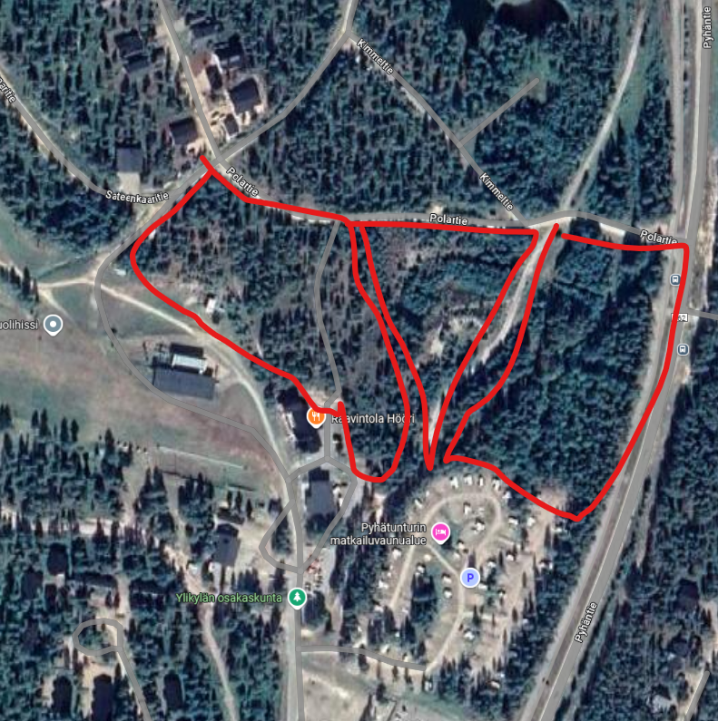
Polartie 2, Pyhätunturi |  | Pelkosenniemi | Kunta | KL-1 | 10000 | https://pelkosenniemi.fi/asuminen-ja-ymparisto/tekniset-palvelut/myytavat-tontit-ja-kiinteistot/hotellitontit-pyhalla/
Polartie 402-1 määräala, Pyhä |  | Pelkosenniemi | Välittäjä | KL-1 | 3677 | https://www.etuovi.com/kohde/20355579?haku=M2223760521
Polartie 402-2 määräala, Pyhä |  | Pelkosenniemi | Välittäjä | KL-1 | 3423
Polartie 402-3 määräala, Pyhä |  | Pelkosenniemi | Välittäjä | KL-1 | 2900 | Asuin- ja liikerakentamista

Elisa
